Munka1
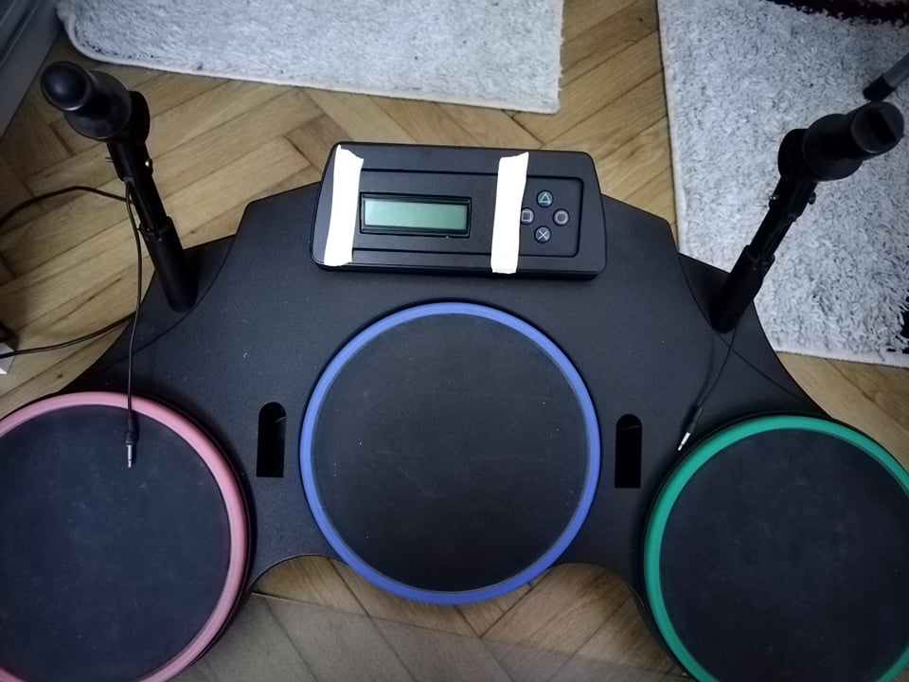
Hét | Feladat | Állapota | Leíása | Problémák
4.hét | javítani a programot, átírni már 6 dobra,kapcsolási rajz | KÉSZ | A programban rossz helyen növeltem a hit_counter változót, ami a leütéstől számított időért felelt. | Már nincs, de meg kellett tanulnom használni az Eagle-t
6.hét | Próbanyák tervezés, kijelző és gombok beszerzése, próbanyák építése | Kész | Nyák terv kész. Alkatrészek beforrasztva, de nincs kábelezve, mert nem tudtam jó kábelt venni. | A HASTORE nem szállítja le a rendelést.
8.hét | Menü rendszer elkészítése, próbanyák beszerelése | Próbanyák beszerelve. Menürendszer nincs elkezdve | A kábelezéssel és a doboz kialakításával voltak nehézségek, de egy hét csúszással és pár trükkös megoldással sikerült orvosolni. | Nem fért el semmi és helyet kellett neki csinálnom.
10.hét | Hibák javítása | Dolgozom rajta | A csütörtöki nap folyamán sikerült haladnom a hibák javításával. A kód úgy tűnik most már jól működik. A két cintányérral van gond, lehet a jack csatlakozó lett rajta megsérülve.
12.hét | (Menürendszer) + Dokumentáció | Gomb működik. Menürendszert kell mögé rakni.
14.hét | Dobolni tanulni

